Respostas ao formulário 1
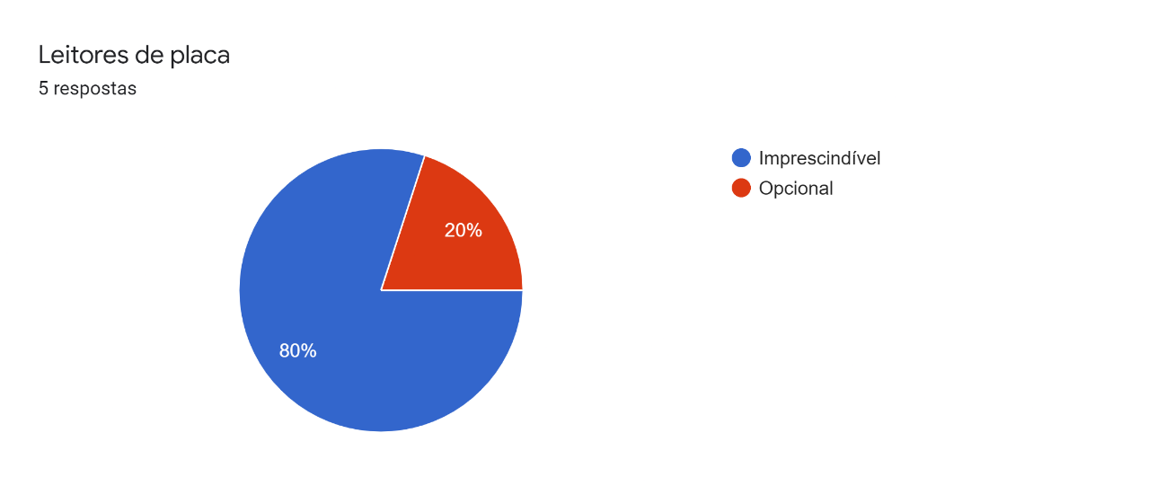
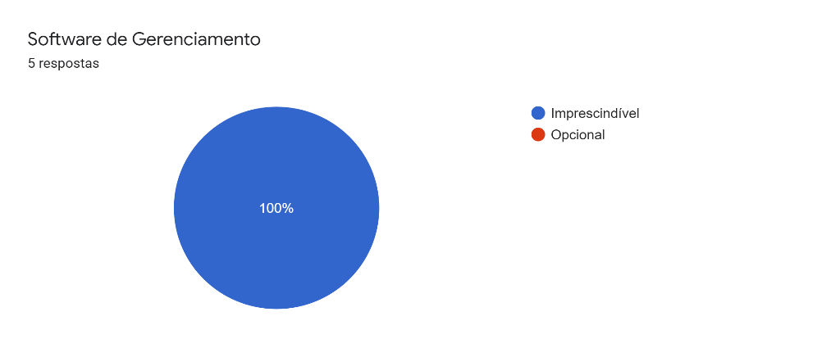
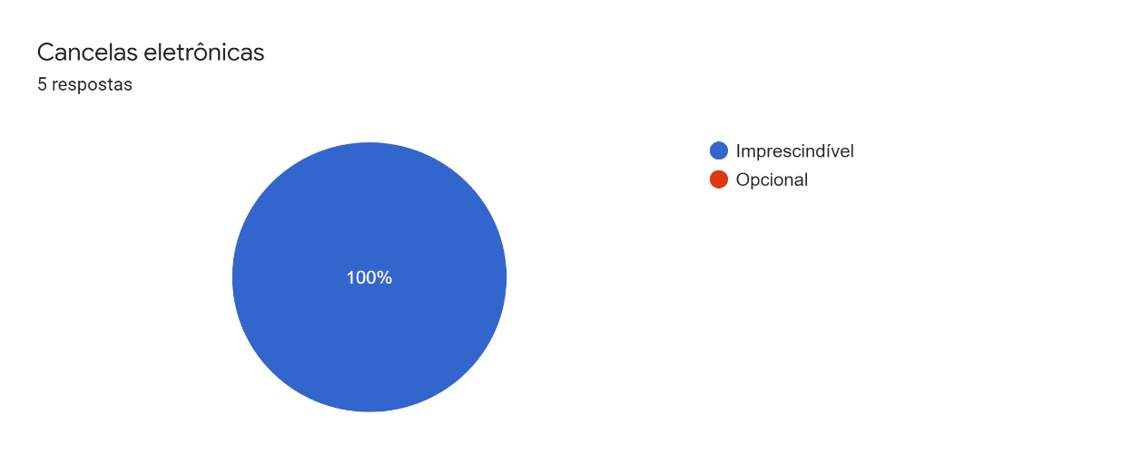
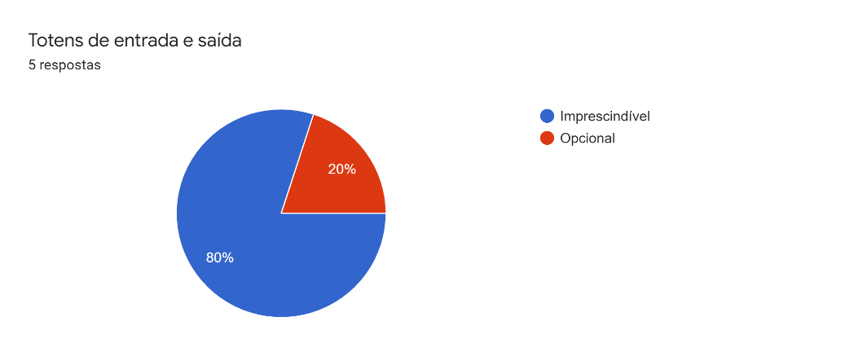
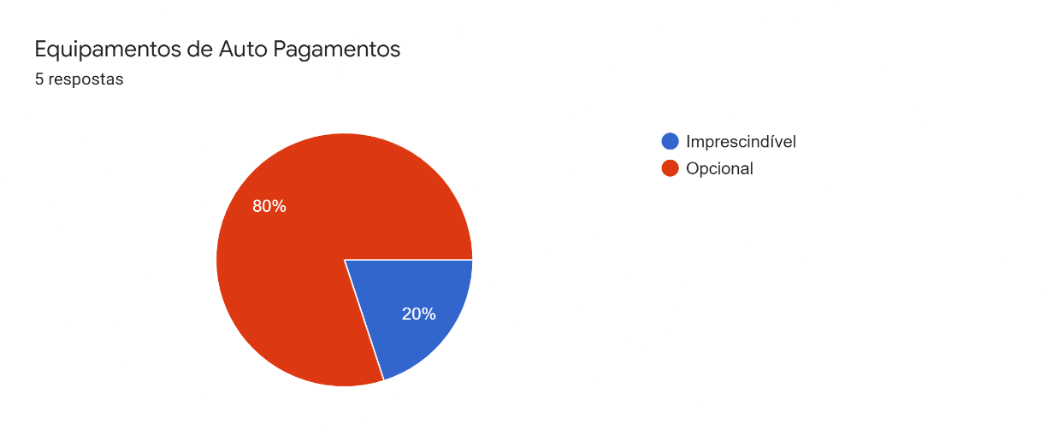
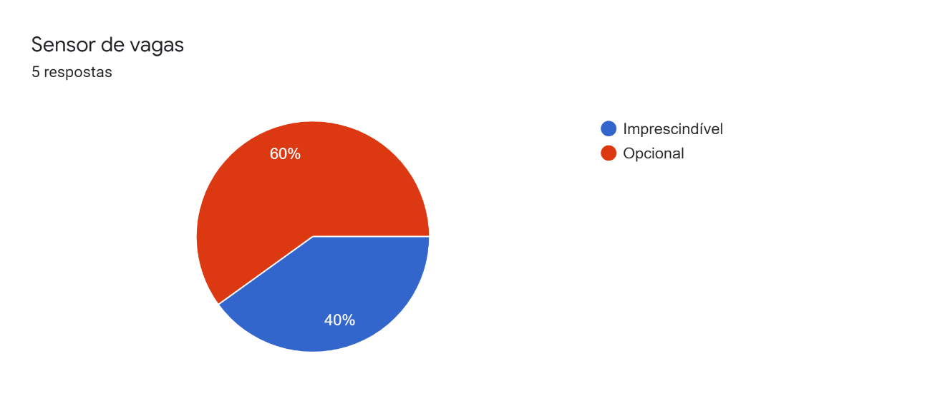

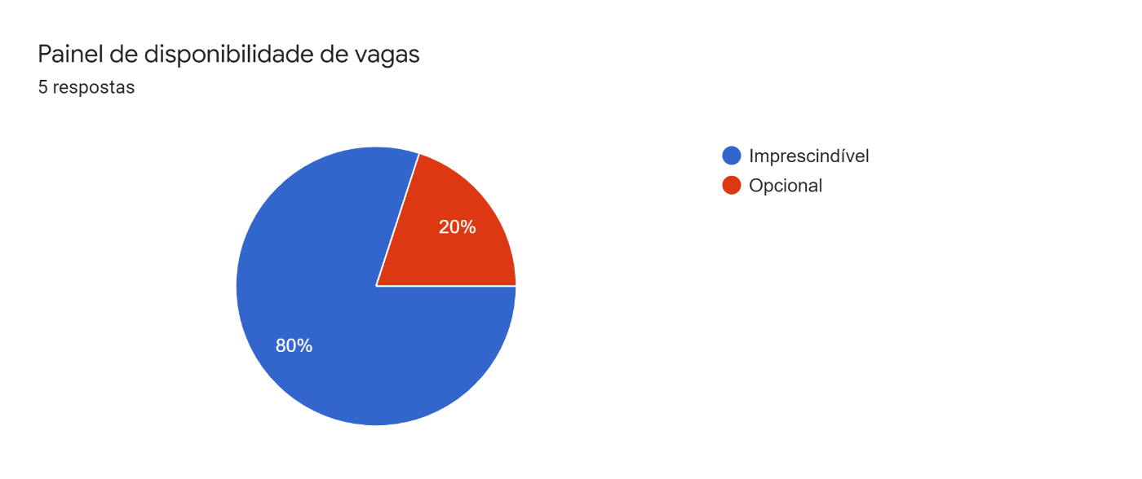
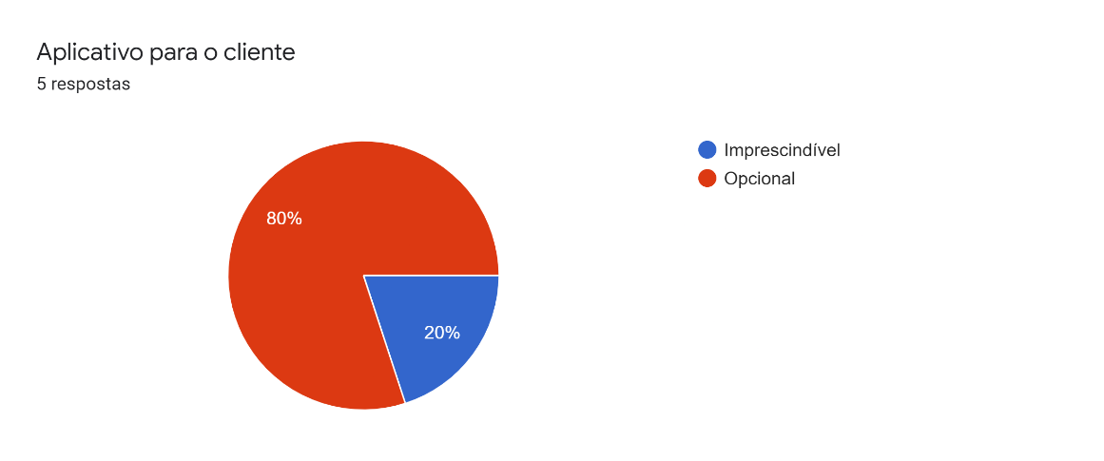
Carimbo de data/hora | Integrantes | Software de Gerenciamento | Cancelas eletrônicas | Leitores de placa | Totens de entrada e saída | Equipamentos de Auto Pagamentos | Sensor de vagas | Aplicativo para o cliente | Banco de dados do estacionamento | Painel de disponibilidade de vagas
5/3/2022 | Pedro Martins | Imprescindível | Imprescindível | Imprescindível | Opcional | Imprescindível | Imprescindível | Opcional | Imprescindível | Imprescindível
5/3/2022 | Yasmin | Imprescindível | Imprescindível | Imprescindível | Imprescindível | Opcional | Opcional | Opcional | Imprescindível | Imprescindível
5/3/2022 | Rafael | Imprescindível | Imprescindível | Imprescindível | Imprescindível | Opcional | Imprescindível | Opcional | Imprescindível | Imprescindível
5/3/2022 | Felipe | Imprescindível | Imprescindível | Opcional | Imprescindível | Opcional | Opcional | Imprescindível | Imprescindível | Opcional
5/3/2022 | Pedro Castanheira | Imprescindível | Imprescindível | Imprescindível | Imprescindível | Opcional | Opcional | Opcional | Imprescindível | Imprescindível

